空力設計(設計)
ロケット空力設計シート Ver.3.0 |  |  |  |  |  |  |  | 画面解像度：FullHD以上を推奨
 |  |  |  |  |  |  |  |  |  |  |  |  |  |  |  |  |  |  |  | 成立仮定！！ ・機体直径に対して充分に長いこと(細長い) ・薄い平板翼であること ・飛翔速度が音速以下であること ・迎角が小さいこと ・気流が急激に変化しないこと ・飛翔速度が15 m/sを超えていること
ノーズ形状 |  | 1 |  | 機体直径 | d | 154 | mm | フィン枚数(3 or 4) |  | 4 | 枚 | テイル直径 | dbr | 130 | mm | Output |  |  |  |  | GUI Plot
1：円錐 |  |  |  | 機体半径 | R | 77 | mm |  |  |  |  | テイル長さ | Lcb | 50 | mm | Item |  | Value | Unit
2：オジャイブ |  |  |  | 全長(ノーズ to エンカバ) | Lall | 1500 | mm | フィン翼元前縁位置(エンカバ) | Xf |  | mm | 断面変化位置 | Xt | 1450 | mm | 合成圧力中心 | lcp | 1.0143409446 | m |  | ノーズ |  | 全備重心
 |  |  |  | 機体細長比 | L/D | 9.7402597403 |  | フィン翼元前縁位置(ノーズ) | Xf | 1250 | mm |  |  |  |  | Roll減衰モーメント係数 | Clp | -0.091514766889 | - |  | x | y | x | y
ノーズコーン長さ(テーパ部長さ) | Ln | 200 | mm |  |  |  |  |  |  |  |  | ボートテイル法線力係数 | (CNα)bt | -0.57480182156 | rad^-1 | Pitch/Yaw減衰モーメント係数 | Cmq | -2.0236313719 | - |  | 0 | 0 | 880.52173913 | 0
 |  |  |  | 機体乾燥重心(ノーズから) | lcgs | 869.74833555 | mm | フィン寸法(台形フィンのみ対応)CADにて寸法を確認すること |  |  |  | ボートテイルApparent Mass | A22bt | -0.28740091078 |  | 抗力係数 | CD | 0.3 | - |  | 200 | 77
ノーズ細長比 | Kn | 1.2987012987 |  | 機体全備重心(ノーズから) | lcg | 880.52173913 | mm | 翼根翼弦長 | a1 | 200 | mm | ボートテイル圧力中心 | Xbt | 1474.2957746 | mm | 合成法線力係数 | CNα | 7.2939009314 | rad^-1 |  | 200 | -77 | 圧力中心
ノーズ形状による圧力中心係数 |  | 0.66666666667 |  | 機体燃焼終了重心(ノーズから) | lcga | 865.45709682 | mm | 翼端翼弦長 | b | 120 | mm |  |  |  |  |  |  |  |  |  | 0 | 0 | x | y
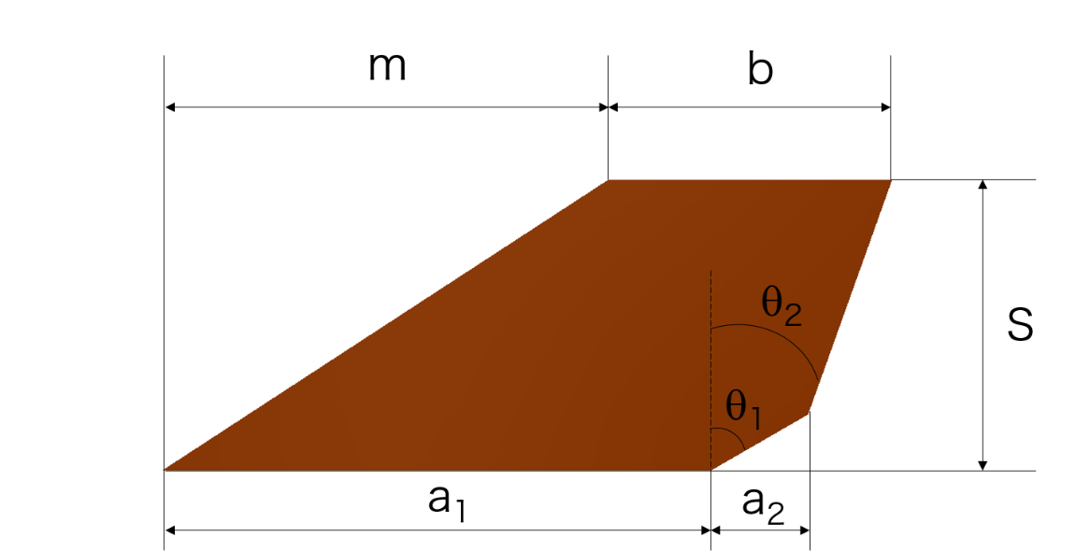
 |  |  |  |  |  |  |  | 前縁後退長さ | m | 145 | mm |  |  |  |  |  |  |  |  |  |  |  | 1014.3409446 | 0
ノーズコーン法線力係数 | (CNα)n | 2 | rad^-1 |  |  |  |  | 半スパン | S | 120 | mm | フィン法線力係数(Single) | (CNα)f | 4.2194687676 | rad^-1
ノーズコーンApparent Mass | A22n | 1 |  |  |  |  |  | 第1後退角 | θ1 | 50 | deg | フィン干渉係数 | Kfb | 1.3908629442 |  | Apparent Mass | A22 | 3.6469504657 |  |  | ボディ |  | フィングラフ用
ノーズコーン圧力中心 | Xn | 133.33333333 | mm |  |  |  |  |  |  | 0.872664626 | rad | フィン法線力係数 | (CNα)fb | 5.868702753 | rad^-1 |  |  |  |  |  | x | y | x | y
 |  |  |  |  |  |  |  | 第1後退長さ | a2 | 35 | mm | フィンApparent Mass | A22f | 2.9343513765 |  | 乾燥 |  |  |  |  | 200 | 77 | 0 | 0
 |  |  |  |  |  |  |  | 翼後縁後退角 | θ2 | 18.315095805 | deg | フィン圧力中心 | Xf | 1359.6298751 | mm | 乾燥直径比 | Cs | 0.93891304578 |  |  | 1450 | 77 | 200 | 0
 |  |  |  |  |  |  |  |  |  | 0.31956978604 | rad |  |  |  |  | 乾燥全長比 | Fst | 9.63950727 |  |  | 1450 | -77 | 235 | 29.368487091
 |  |  |  |  |  |  |  | 前縁後退角 | χ | 0.87945939803 | rad |  |  |  |  |  |  |  |  |  | 200 | -77 | 265 | 120
 |  |  |  |  |  |  |  | 擬似寸法 |  |  |  | 合成圧力中心 | lcp | 1014.3409446 | mm | 全備 |  |  |  |  | 200 | 77 | 145 | 120
 |  |  |  |  |  |  |  | 擬似翼弦長 | a | 225.29055836 | mm |  |  |  |  | 直径比 | Cs | 0.86895587969 |  |  |  |  | 0 | 0
 |  |  |  |  |  |  |  |  | l | 144.0610811 | mm | CP-CG |  | 133.81920547 | mm | 全長比 | Fst | 8.9212803648 |  |  | ボートテイル
 |  |  |  |  |  |  |  |  |  |  |  |  |  |  |  | 復元モーメント係数 | Cmα | 0.65070935162 |  |  | x | y
 |  |  |  |  |  |  |  |  |  |  |  |  |  |  |  | Pitch/Yaw減衰モーメント係数 | Cmq | -2.0098254101 |  |  | 1450 | 77 | CDWグラフ
 |  |  |  |  |  |  |  |  |  |  |  |  |  |  |  |  |  |  |  |  | 1500 | 65 | x | y
 |  |  |  |  |  |  |  |  |  |  |  |  |  |  |  | 燃焼終了 |  |  |  |  | 1500 | -65 | 0 | 0
 |  |  |  |  |  |  |  |  |  |  |  |  |  |  |  | 直径比 | Cs | 0.96677823237 |  |  | 1450 | -77 | 77 | -93.041666667
 |  |  |  |  |  |  |  |  |  |  |  |  |  |  |  | 全長比 | Fst | 9.9255898523 |  |  | 1450 | 77 | 197 | -238.04166667
 |  |  |  |  |  |  |  |  |  |  |  |  |  |  |  | 復元モーメント係数 | Cmα | 0.72396269069 |  |  |  |  | 197 | -358.04166667
 |  |  |  |  |  |  |  |  |  |  |  |  |  |  |  | Pitch/Yaw減衰モーメント係数 | Cmq | -2.0374373336 |  |  | フィン1 |  | 106.36848709 | -328.04166667
 |  |  |  |  |  |  |  |  |  |  |  |  |  |  |  |  |  |  |  |  | x | y | 77 | -293.04166667
 |  |  |  |  |  |  |  |  |  |  |  |  |  |  |  |  |  |  |  |  | 1250 | 77 | 0 | -293.04166667
 |  |  |  |  |  |  |  |  |  |  |  |  |  |  |  | 空気力学的考察(翼のみとして) |  |  |  |  | 1450 | 77 | -77 | -293.04166667
 |  |  |  |  |  |  |  |  |  |  |  |  |  |  |  | 空気力学的翼端翼弦長 | ct | 120 |  |  | 1485 | 106.36848709 | -106.36848709 | -328.04166667
 |  |  |  |  |  |  |  |  |  |  |  |  |  |  |  | 空気力学的翼根翼弦長 | cr | 225.29055836 |  |  | 1515 | 197 | -197 | -358.04166667
 |  |  |  |  |  |  |  |  |  |  |  |  |  |  |  | 翼面積 | Aw | 68022.239997 | mm^2 |  | 1395 | 197 | -197 | -238.04166667
 |  |  |  |  |  |  |  |  |  |  |  |  |  |  |  | アスペクト比 | AR | 2.2821359603 |  |  | 1250 | 77 | -77 | -93.041666667
 |  |  |  |  |  |  |  |  |  |  |  |  |  |  |  | 有効アスペクト比 | ARe | 1.8257087683 |  |  |  |  | 0 | 0
 |  |  |  |  |  |  |  |  |  |  |  |  |  |  |  | テーパ比 | λ | 0.53264549066 |  |  | フィン2
 |  |  |  |  |  |  |  |  |  |  |  |  |  |  |  | 空力平均翼弦位置 | X_MAC | 53.901335799 | mm |  | x | y | 77 | -93.041666667
 |  |  |  |  |  |  |  |  |  |  |  |  |  |  |  | 空力平均翼弦 | MAC | 177.99637717 | mm |  | 1250 | -77 | 77 | -293.04166667
 |  |  |  |  |  |  |  |  |  |  |  |  |  |  |  | 翼厚 | t | 4 | mm |  | 1450 | -77 | -77 | -93.041666667
 |  |  |  |  |  |  |  |  |  |  |  |  |  |  |  | 翼厚比_MAC | t/c | 2.2472367492 | % |  | 1485 | -106.36848709 | -77 | -293.04166667
 |  |  |  |  |  |  |  |  |  |  |  |  |  |  |  | 翼厚比_翼根翼弦長 | t/c | 1.7754849689 | % |  | 1515 | -197
 |  |  |  |  |  |  |  |  |  |  |  |  |  |  |  | 翼厚比_翼端翼弦長 | t/c | 3.3333333333 | % |  | 1395 | -197
抗力係数 | Cd | 0.20255549722 |  |  |  |  |  |  |  |  |  |  |  |  |  |  |  |  |  |  | 1250 | -77
最高速度 | V | 442 | m/s
 | M | 1.3

抗力係数推算
気温 | T | 15 | degC
静粘性係数 | μ | 1.7962463837E-05 | kg/s・m
動粘性係数 | ν | 1.4968719864E-05 | m^2/s
レイノルズ数 | Re | 4547349447.1
摩擦係数 | Cf | 0.0013088998913

ボディー濡面積 | Sw | 725707.90298 | mm^2

ノーズ+ボディ摩擦係数 |  | 0.0011343802777
ノーズ+ボディ抵抗 | Cdb | 0.047305028007
ベース抵抗(ボートテイル) | Cdb | 0.080206994036
フィン摩擦のみ |  | 0.0027354561001
揚力 | L | 254480.21893
揚力係数 | CL | 3.191591585E-05
フィン誘導抵抗 | Cdi | 5.9196530196E-10
フィン摩擦抵抗 | Cff | 0.015881175867
フィン抵抗 | Cdf | 0.015881176459
干渉抵抗 |  | 0.059162298723
合成抗力係数 | Cd | 0.20255549722

重心測定
 | 設計値(乾燥)
 | 重量 |  | kg
 | 重心 |  | mm
 | 全長 |  | mm

 | 秤1[m1,l1] |  | 秤2[m2,l2] |  | [l2] | 乾燥重量[M] | 乾燥重心位置[LG] | 重量誤差 | 重心誤差
回数 | kg | mm | kg | mm | mm | kg | mm | % | %
1 |  |  |  |  | 0 | 0 | #DIV/0! | #DIV/0! | #DIV/0!
2 |  |  |  |  | 0 | 0 | #DIV/0! | #DIV/0! | #DIV/0!
3 |  |  |  |  | 0 | 0 | #DIV/0! | #DIV/0! | #DIV/0!
4 |  |  |  |  | 0 | 0 | #DIV/0! | #DIV/0! | #DIV/0!
5 |  |  |  |  | 0 | 0 | #DIV/0! | #DIV/0! | #DIV/0!

L_{G}
M
C_{G}
m₁
m₂
l₂
l₁
重心算出式
 | 平均値 | 測定値 | 誤差[%]
 | 乾燥重量[kg] | 0 | #DIV/0!
 | 乾燥重心位置[mm] | #DIV/0! | #DIV/0!
 | ノーズコーンから | #DIV/0!
 | 全長[mm] |  | #DIV/0!

 | 乾燥モーメント | #DIV/0!

 | 燃焼終了後 |  |  | 全備
 | 燃消燃料質量 | 0.063 | kg | 酸化剤質量 | 0.379 | kg
 | 燃料重心位置 | 0.123 | mm | 酸化剤重心位置 | 0.406 | mm
 | 燃料モーメント | 0.007749 | N・m | 酸化剤モーメント | 0.153874 | N・m

 | 燃料抜モーメント | #DIV/0! | N・m | 酸化剤入モーメント | #DIV/0! | N・m
 | 燃料抜き重量 | -0.063 | kg | 酸化剤入り重量 | 0.379 | kg

 | 乾燥重心 | #DIV/0! | mm | 全備重心 | #DIV/0! | mm
 | ノーズコーンから | #DIV/0! | mm | ノーズコーンから | #DIV/0! | mm

 | 燃焼前後の重心位置のずれ |  | #DIV/0! | %

